상품제안서
보아르 파인F2000 미니 제습기 | 상품코드: S26663

 |  |  |  |  |  |  | 02-713-8555 | www.synergygift.co.kr
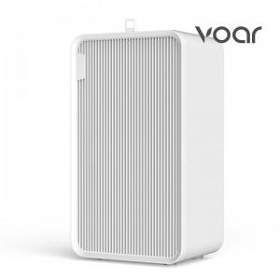 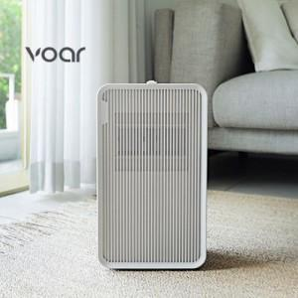

【상세/제작정보】

【인쇄/포장옵션】 | 레이저 / 종이상자

【공급단가】 | 수량 | 50~ | 100~ | 500~ | 1,000~ | 2,000~
*VAT별도 | 단가 | 83,120원 | 81,790원 | 79,800원 | 77,800원 | 76,470원

【상품 URL】 | https://www.synergygift.co.kr:443/src/goods_detail.php?gdno=26663

